功能说明-物料调整查询
详细功能设计 |  |  | 设计说明书 | 创建日期 | 2022-05-14 | 创建者 | 孙荣通
项目 |  | MES |  | 修改日期 | 2022-05-14 | 修改者 | 孙荣通
模块 |  | BOM差异结账 |  | Ver. | 1.0
功能 |  | BOM差异结账 | 0
功能说明

[目录]
 | 1 画面概况
 | 2 画面项目概述
 | 3 画面处理概述
 | 3.1 处理流程
 | 3.2 处理说明 |  |  |  |  |  |  | [画面处理概述]

[画面概况]

 |  |  |  |  |  |  |  | [画面1项目概述]

 |  |  |  |  |  |  |  |  | 查询页面说明：

 |  |  |  |  |  |  |  |  | 1. 初始页面为空，不展示数据

 |  |  |  |  |  |  |  |  | 2. 可以根据发生日期、物料序列号、物料批号、车间、线边仓、位置类型、位置等条件查询此些选择条件下进行下机物料差异调整记录。

 |  |  |  |  |  |  |  |  | 3. 点击差异数量， 弹出此次差异数据具体分摊的工单、站点信息

 |  |  |  |  |  |  |  |  | 4. 点击物料调整， 弹出物料调整页面
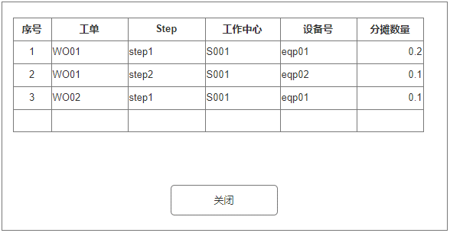

 |  |  |  |  |  |  |  |  | 物料调整页面说明：

 |  |  |  |  |  |  |  |  | 1. 扫码录入或输入物料序列， 按回车， 查询当前物料序列在库存位置中的记录（含数量为0的记录）， 物料序列输入框输入的数据全选中

 |  |  |  |  |  |  |  |  | 2. 若查询到数据， 则都添加到列表明细中， 默认调整后数量=库存数量， 差异数量 = 0； 可为负数。 点击列表删除， 可删除当前列表行数据。

 |  |  |  |  |  |  |  |  | 3. 修改调整后数量， 自动计算差异数量 = 调整后数量 - 库存数量

 |  |  |  |  |  |  |  |  | 4. 若差异数量 != 0 , 这差异数量超链接可点， 点击弹出工单分摊数量页面， 默认带出当前明细物料序列号已经使用在的工单站点信息

 |  |  |  |  |  |  |  |  | 5. 选择需要分摊差异的物料工单和Step， 进行物料差异分摊
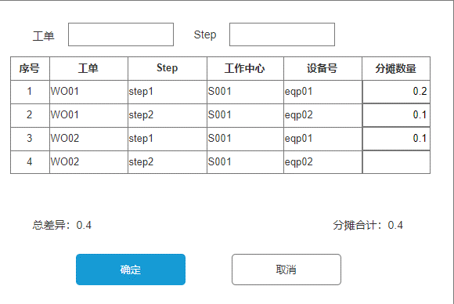
 |  |  |  |  |  |  |  |  | 6. 点击确定， 需要校验工单、Step的分摊数量合计与总差异分摊数量一致。 若一致，则关闭页面。

 |  |  |  |  |  |  |  |  | 7. 点击取消，关闭弹窗页面

 |  |  |  |  |  |  |  |  | 8. 点击确认调整： 8.1. 校验列表明细行是否存在；
 |  |  |  |  |  |  |  |  | 8.2. 校验明细行的差异数量都不等于0；
 |  |  |  |  |  |  |  |  | 8.3. 校验明细行差异数量需与对应行中的工单Step分摊数量合计一致。
 |  |  |  |  |  |  |  |  | 8.4 保存物料差异数据， 并根据物料序列库存位置调整库存数量。
 |  |  |  |  |  |  |  |  | 8.5 处理完成，提示确认成功， 并清空页面； 处理失败， 提示具体失败原因。
 |  |  |  |  |  |  |  |  | 8.6. 确认完成的数据可在物料调整查询中查询到

 |  |  |  |  |  |  |  |  | 9. 点击清空列表， 则清空列表的数据

功能说明-BOM差异结账
详细功能设计 |  |  | 设计说明书 | 创建日期 | 2022-05-14 | 创建者 | 孙荣通
项目 |  | MES |  | 修改日期 | 2022-05-14 | 修改者 | 孙荣通
模块 |  | BOM差异结账 |  | Ver. | 1.0
功能 |  | BOM差异结账 | 0
功能说明

[目录]
 | 1 画面概况
 | 2 画面项目概述
 | 3 画面处理概述
 | 3.1 处理流程
 | 3.2 处理说明 |  |  |  |  |  |  | [画面处理概述]

[画面概况]
 |  |  |  |  |  |  |  |  | 页面说明：
 |  |  |  |  |  |  |  |  | 1. 系统参数设置BOM差异月结账时点， 系统定时处理生成当前时间上一个月期间的待结账单据。 一个车间、一个期间只能生成一张BOM差异结账单

 |  |  |  |  |  |  |  |  | 2. 可根据期间、车间、状态进行查询BOM差异结账单

 |  |  |  |  |  |  |  |  | 3. 待结账状态的单子可以进行修改， 否则不能修改。 点击修改进入调整差异页面。

 |  |  |  |  |  |  |  |  | 4. 任何状态都可以浏览单据详情， 点击浏览进入浏览详情页面

 |  |  |  |  |  |  |  |  | 详情页面说明：

 |  |  |  |  |  |  |  |  | 1. 展示物料差异对应的物料序列号在开始时间和结束时间内使用这些差异物料序列号的工单、Step的信息，并按照工单、工作中心、物料序列进行汇总BOM标准数量和实际数量， 并根据使用物料序列的工单、工作中心按BOM标准数量占比进行分配对应的物料差异数量。

 |  |  |  |  |  |  |  |  | 2. 系统已经自动分配数量的物料差异页签中的物料序列号标记是否分摊=Y；
 |  |  |  |  |  |  |  |  | 系统未分摊的序列号标记为N。（当前序列号没有被使用在对应的工单中）。

 |  |  |  |  |  |  |  |  | 3. 结账人员根据系统自动分配差异数， 自行调整财务抛送数量， 自动计算分摊后用料总数 = 实际用料 + 财务抛送数量。

 |  |  |  |  |  |  |  |  | 4. 点击保存，将数据进行保存

 |  |  |  |  |  |  |  |  | 5. 点击结账， 先进行页面保存， 在提交结账， 结账时， 将对应的财务抛送分摊数上抛的对应的工单、工作中心下的SAP数量中
 |  |  |  |  |  |  |  |  | 上抛完成标记结账单状态=已结账， 并显示浏览详情页面。

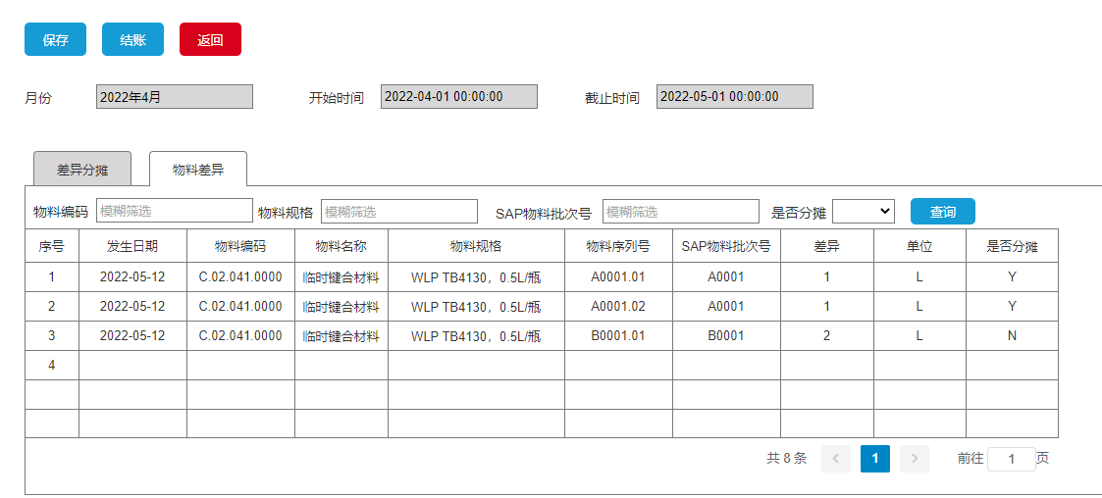
 |  |  |  |  |  |  |  |  | 物料差异页签
 |  |  |  |  |  |  |  |  | 可以通过物料编码、物料规格、SAP批次号、是否分摊条件进行查询指定物料的差异情况

 |  |  |  |  |  |  |  |  | 对于是否分摊=N的物料序列号没有进行自动分摊）（因为系统中在此时间段中没有找到使用该物料序列的工单、站点信息， 此种场景的差异处理方式不处理

